2003
Enhancer cid Num. | 2003 | Melee
OnStart | OnHit | Projectile
 | 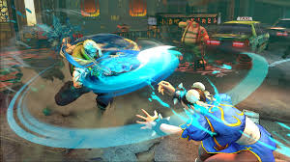
없음 | 가로로 진공파와 같은 형태의 참격 FX가 발생한다. | 밀리 공격의 부분에 소닉붐 같이 3~4 Frame 정도 회전하는 FX가 발생한다.

2006
Enhancer cid Num. | 2006 | Melee
OnStart | OnHit | Projectile
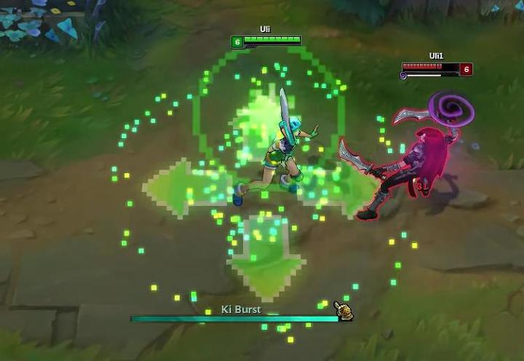
PC의 몸 주변에 강한 기의 폭발과 같은 힘이 한번 방출된다. | 2004와 동일
64/96

2007
Enhancer cid Num. | 2007 | Range
OnStart | OnHit | Projectile
 | 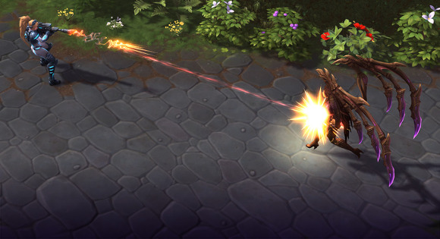
1~2 Frame의 긴 총구 화염 | 노랑/흰색의 타격 섬광 | 붉은색의 짧은 탄도 궤적 탄도 궤적은 지속적으로 연결된 레이저포인트와 같은 역할이 아니라 짧은 궤적이 이동하는 투사체처럼 보인다.

2009~2011
Enhancer cid Num. | 2009 ~ 2011 | Range
OnStart | OnHit | Projectile
 | 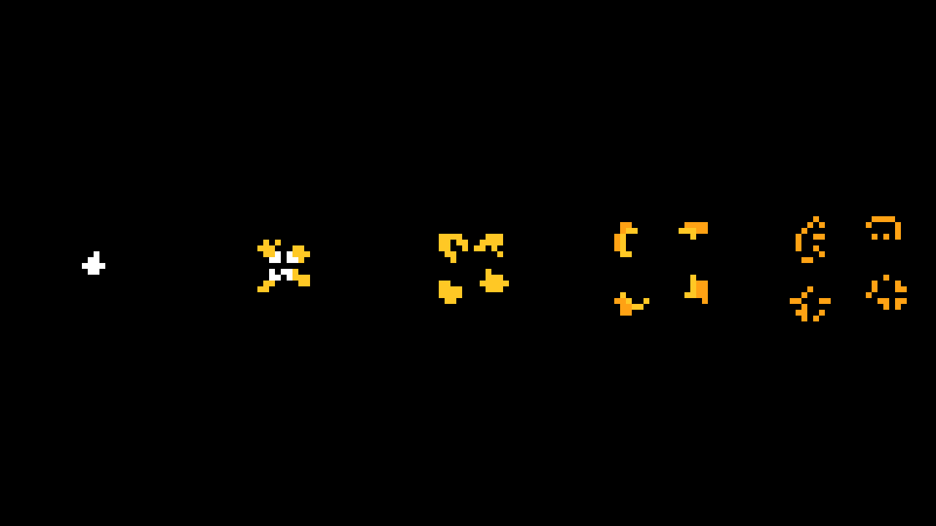
 | 툭 던진 물건에 맞는 것 같은 약한 타격 FX로 크기가 크지 않게 빠르게 사라진다. | Projectile은 투사체간 스왑을 위해 2009~2010을 공유하여 사용한다.

2013
Enhancer cid Num. | 2013 | Range
OnStart | OnHit | Projectile
 |  | 
 | Projectile이 피격되면 주변으로 흰색 타격이 흩어져 사라진다. | 투사체가 속도를 내는것 같이 공기를 가르는듯한 화살촉 모양을 한다.

2014
Enhancer cid Num. | 2014 | Melee
OnStart | OnHit | Projectile
 | 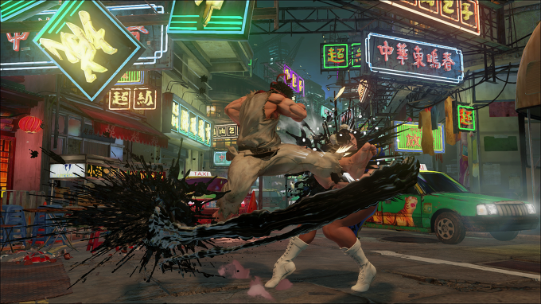
검은색 액체가 온몸을 휘감는듯 일렁거린다. | 검은 액체가 (상대적으로) 불규칙하게 사방으로 퍼진다.
64/96 | 32/32

2015
Enhancer cid Num. | 2015 | Melee
OnStart | OnHit | Projectile
 | 
몸 주변을 프리즘과 같은 무지개 빛이 살며시 감돈다. | 가둬진듯한 빛이 섬광탄처럼 살짝 번쩍 한다. | 2003_Projectile0의 무지개 빛 베리에이션
64/96 | 32/32

2016
Enhancer cid Num. | 2016 | Melee/Range
OnStart | OnHit | Projectile
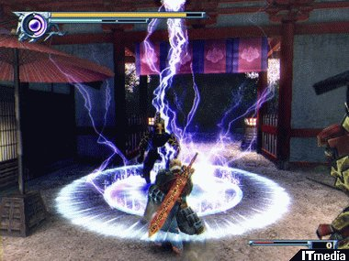 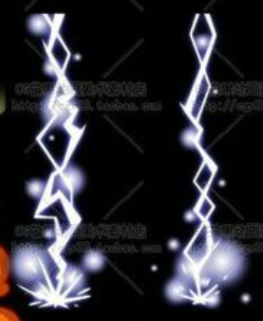 |  | 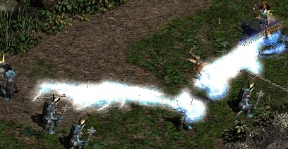 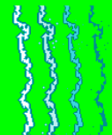
위의 레퍼런스와 비슷한 색상의 전기 자기장이 몸을 휘감는다. | 강렬한 스파크가 3~4Frame 내에 번쩍 하며 대상을 통과한다. | 일직선의 (상대적으로) 불규칙한 형태의 전기 줄기가 방출된다.
64/96 | 32/32 | 32/16

2017
Enhancer cid Num. | 2017 | Range
OnStart | OnHit | Projectile
 |  | 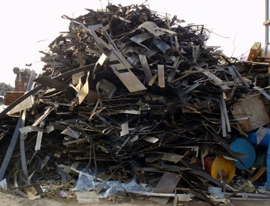
 | 발사된 고철이 흩어지며 사라진다. | 고철 뭉치가 발사되는 투사체의 역할을 한다.
 | 16 * 16 | 08 * 08

2018
Enhancer cid Num. | 2018 | Range
OnStart | OnHit | Projectile
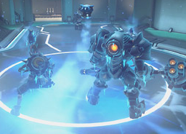 | 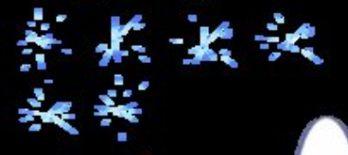 | 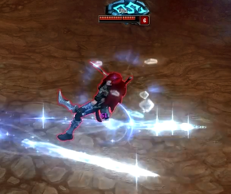
냉기가 PC의 몸을 살짝 휘감으며 반짝인다. | 얼음 파편이 튄다. | 고드름이 반짝 거리며 투사체의 형태로 날아간다.
64*96 | 16*16 | 32*16

2019
Enhancer cid Num. | 2019 | Range
OnStart | OnHit | Projectile
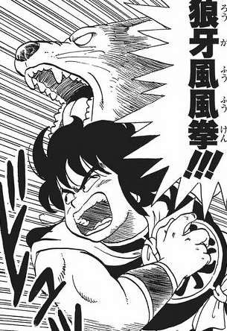 | 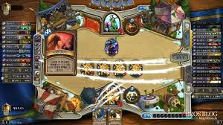
PC의 등 뒤로 늑대의 환영이 일렁거리며 올라온다. 낭아풍풍권! | 맹수가 할퀴는듯한 FX가 4 Frame 이내에 두번 촥촥 긁힌다.
64*96 | 16*16

2020
Enhancer cid Num. | 2019 | Range
OnStart | OnHit | Projectile
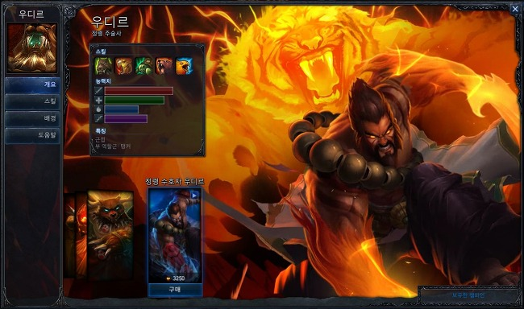
PC의 등 뒤로 호랑이의 환영이 일렁거리며 올라온다. | 맹수가 할퀴는듯한 FX가 4 Frame 이내에 한번 촥 긁힌다.
64*96 | 16*16

2021
Enhancer cid Num. | 2021 | Range
OnStart | OnHit | Projectile
 |  | 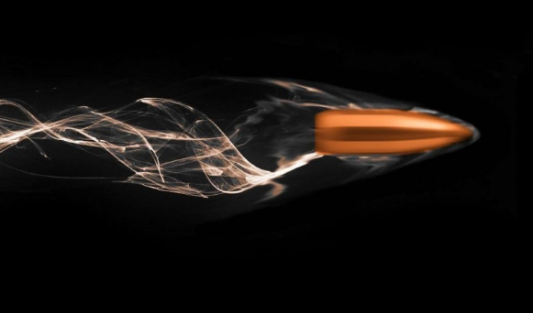
 | 피격되면 레퍼런스와 같이 3~4 Frame 이내에 연기 색상과 같은 후폭풍이 발생한다. (통배권?) | 투사체 자체는 2001_Projectile0의 베리에이션 형태로 사용하며 탄환 주위로 연기가 4Frame 이내로 휘감는게 반복된다.
 | 16*16 | 8*8

2022
Enhancer cid Num. | 2019 | Range
OnStart | OnHit | Projectile
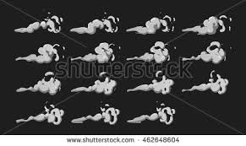
스팀에서 불꽃이 아닌 스팀이 강하게 뿜어져 나온다. | 스팀의 압력이 폭발하는듯한 수증기 | 탄환 자체의 묘사는 제한하고 스팀의 압력의 발사같은 느낌의 투사체
16*16 | 16*16 | 8*8

2024
Enhancer cid Num. | 2024 | Range
OnStart | OnHit | Projectile
 |  | 
공학적인 느낌의 에너지 투사체의 힘이 나오는 형태 | 충돌시 강한 에너지의 형태가 대상을 순간적으로 휘감으며 다른 색상(보색이었으면 좋겠음)과 4Frame 이내에서 두번 점멸한다. | 구형의 에너지 형태 투사체 주변으로 원자 같이 작은 투사체가 빙글빙글 돌고 있다.
16*16 | 16*16 | 16*8

6109
Enhancer cid Num. | 6109 | Melee
OnStart | OnHit | Projectile
 | 
 | 세로로 거칠게 칼날이 내려 치는 모션
 | 8*16

6110
Enhancer cid Num. | 6110 | Melee
OnStart | OnHit | Projectile
 | 
 | 밀어내칠때 발생하는 충격파 (흰색)
 | 16*16

6111
Enhancer cid Num. | 6111 | Melee
OnStart | OnHit | Projectile
 | 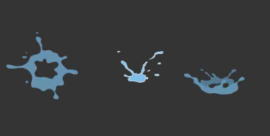
 | 녹색의 액체가 꿀렁거리는듯이 나오는 FX (방향성이 찌른 방향에서 부터 나올 수 있도록 / ← 기준)
 | 16*16

6143
Enhancer cid Num. | 6143 | Range
OnStart | OnHit | Projectile
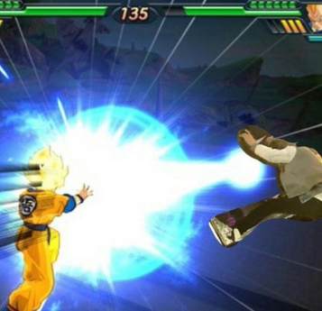 |  | 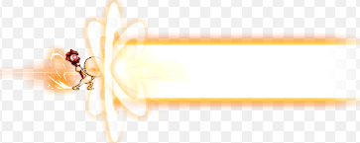
충격파를 발사하는 끝 형태 파동이 사방으로 퍼져 나가는 부분 (보라색) |  | 긴 형태의 에네르기 파 같은 가스 뭉치 (보라색)
16*16 |  | 16*8

6144
Enhancer cid Num. | 6144 | Range
OnStart | OnHit | Projectile
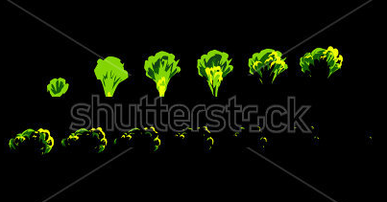
녹색의 독가스 구름의 기둥
64*128

